2026夏横
夏のコーティングキャンペーン

対象期間２０２６年６月１日～予約開始 ７月～８月中に施工
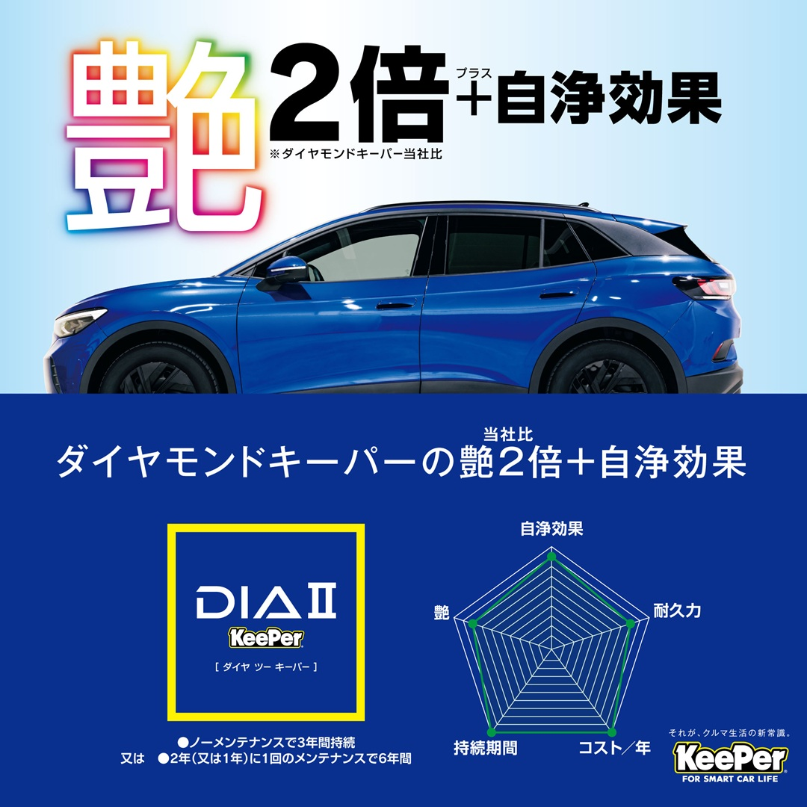
クリスタルキーパー
～1年に1度新鮮な感動を～
施工時間：2時間～
耐久期間：1年ごとに繰り返し施工
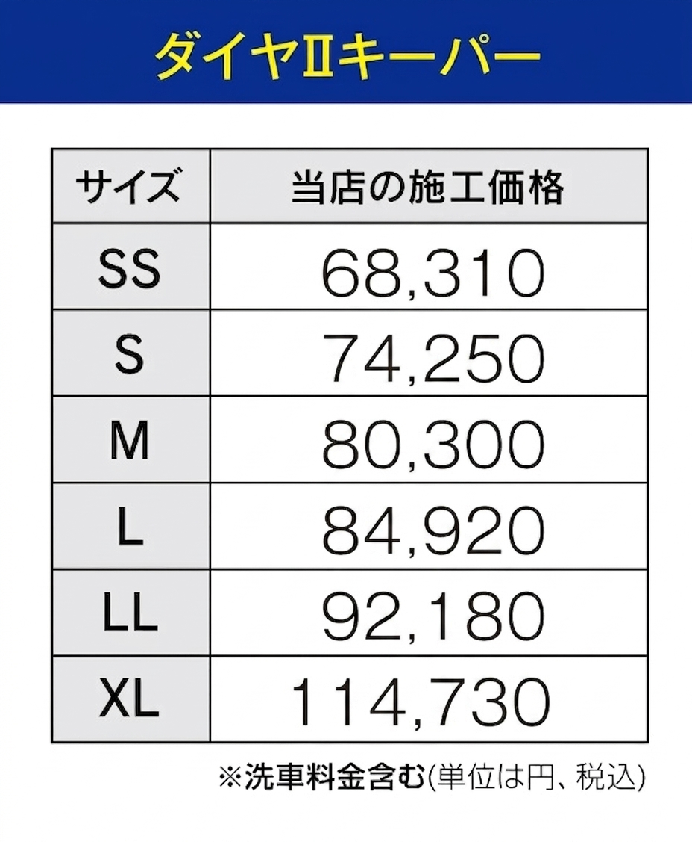
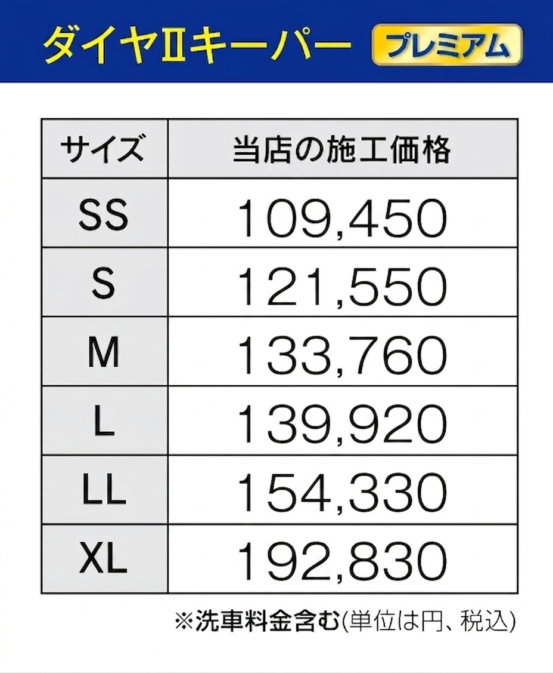
対象期間中
左記価格から
１０％OFF！!

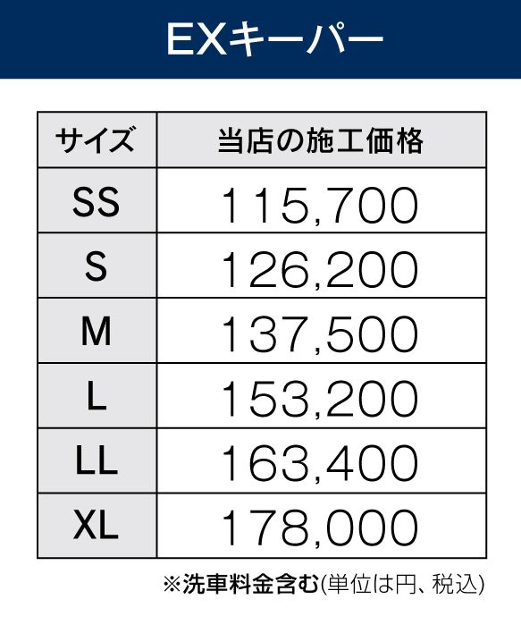
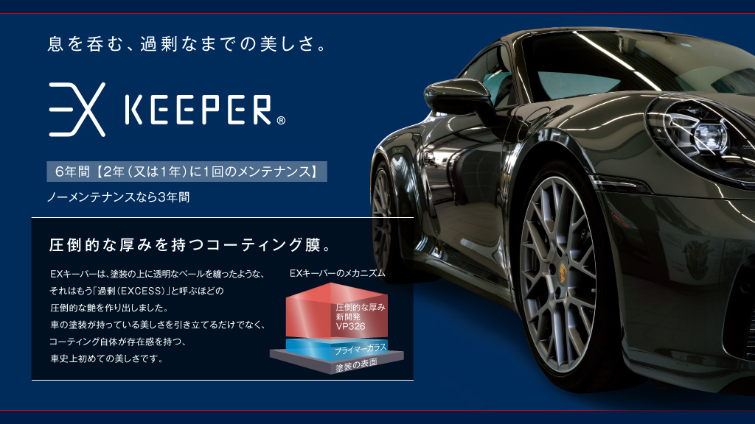
フレッシュキーパー
～キレイとラクするを両立する～
施工時間：4～6時間
耐久期間：1年ごとに繰り返し施工

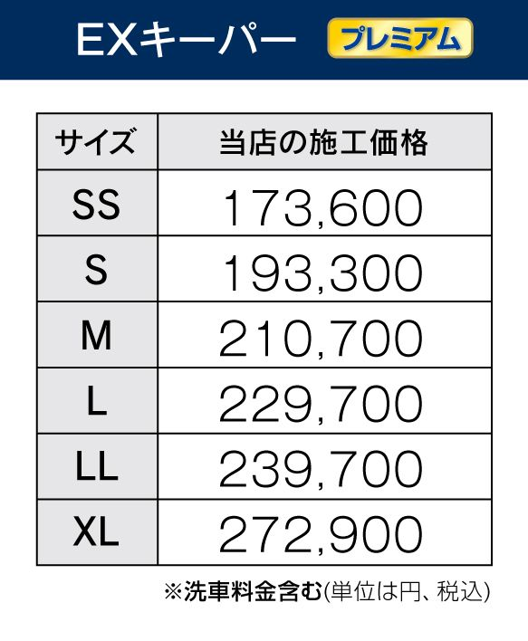

対象期間中
左記価格から
１０％OFF！!
ダイヤモンドキーパー
～強い艶と存在感を実現する～
施工時間：6～12時間
耐久期間：ノーメンテナンスで３年
１年に1回のメンテナンス施工で５年

※洗車料金含む。（単位は円、税込）
作業時間：
2時間〜
SS
S
L
LL
M
XL
31,020
33,330
35,970
38,390
43,560
48,620
対象期間中
15％OFF!
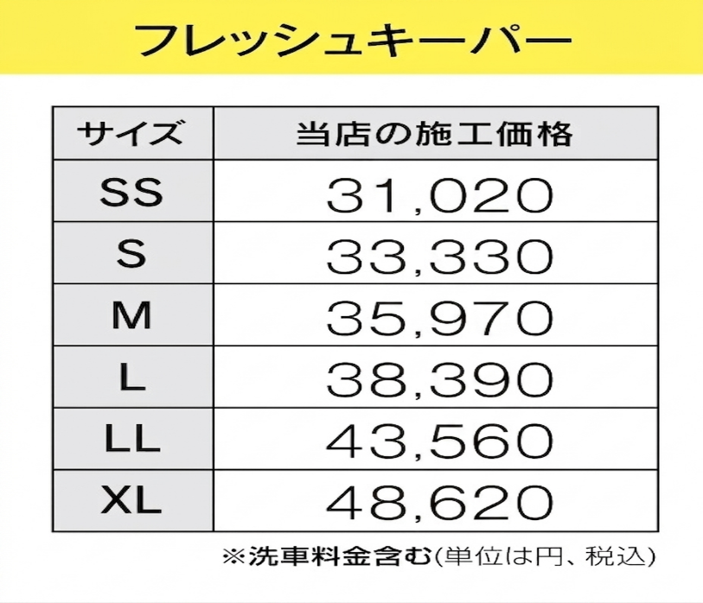
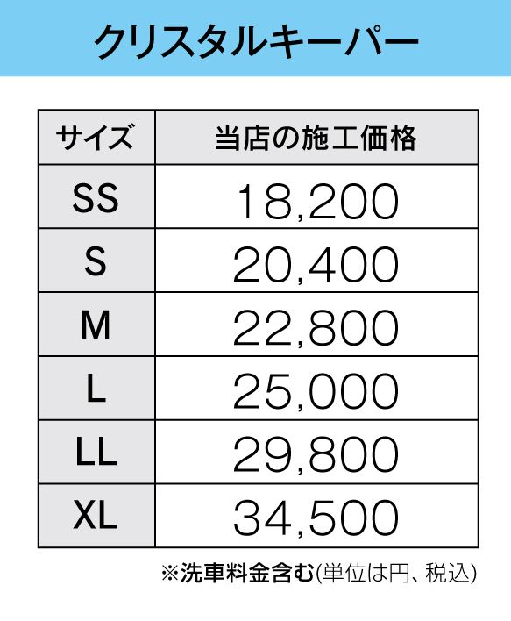
沢見通店はここが違う！！
エコダイヤキーパー
～自然の雨が洗車になる新しいコーティング～
施工時間：1日から２日間
耐久期間：：ノーメンテナンスで３年
1年又は(２年)に１回のメンテナンス施工で５年

対象期間中
左記価格から
５％OFF！!
さらにＢＯＸティッシュ
５箱プレゼント！！

・過去累計７０００台以上の施工実績！
・確かな技術でお客様の愛車をキレイにする自信があります！
・施工技術資格者２名在籍！
・代車は無料で完備！
・施工後、手洗い洗車を年間2回サービス！
・沢見通店は、いつでも技術に優れたコーティングをお届け。
・アフターサービスも万全です！

※洗車料金含む。（単位は円、税込）
作業時間：
2時間
SS
S
L
LL
M
XL
19,690
22,000
24,640
26,950
32,230
37,290
Wダイヤモンドキーパー
～最上級の美しさを、貴方に～
施工時間：1日から２日間
耐久期間：ノーメンテナンスで３年
１年に１回のメンテナンス施工で５年


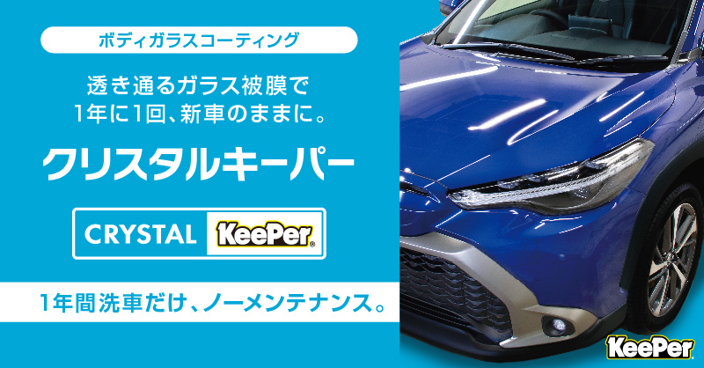


詳しくはこちらへ！
Dr.Drive 沢見通店
営業時間
平日
土・日祝

８：００～２０：００
８：００～１９：００
北九州市戸畑区正津町３-１１
TEL ０９３-８８１-４０９１
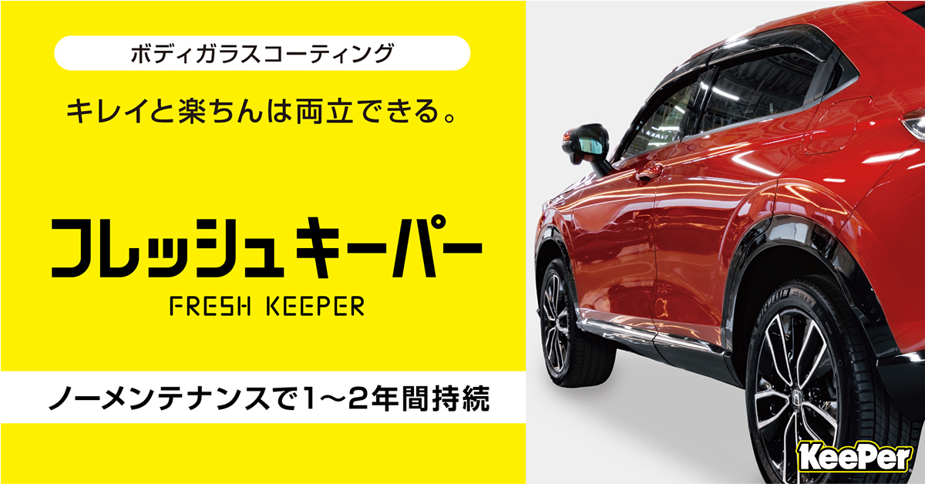



0120-191-971

さらにＢＯＸティッシュ
15箱プレゼント！！

